상품제안서
[플레이고] C610 버튼식 15W 고속무선충전 차량용 거치대 | 상품코드: F31196

 |  |  |  |  |  |  | 02-412-0044 | www.easy1.co.kr
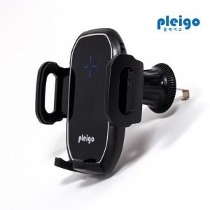

【상세/제작정보】 | 1박스입수수량: 40개<br>1박스 택배비: 4000​

【인쇄/포장옵션】 | 레이저, 풀칼라 / 포장지포장

【공급단가】 | 수량 | 50~ | 100~ | 500~ | 1,000~ | 2,000~
*VAT별도 | 단가 | 9,200원 | 8,860원 | 8,520원 | 8,180원 | 7,970원

【상품 URL】 | https://dev.easy1.co.kr:443/src/goods_detail.php?gdno=31196

